INFO
FORMATAÇÃO CONDICIONAL
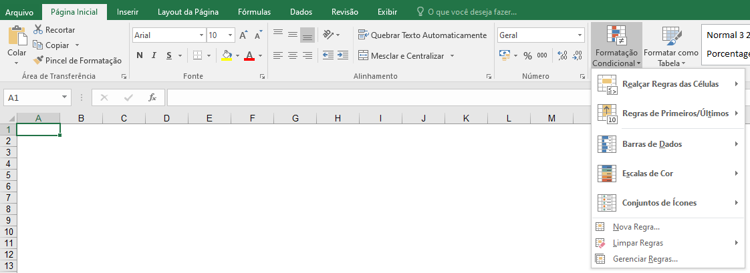

Um bom recurso de personalização no Excel é a formatação condicional. Ela permite que você crie sinalizações especiais para destacar valores, definir itens como fonte e cor do texto e da célula. Escolha, por exemplo, vermelho e negrito para o texto. A formatação condicional pode ser ainda mais sofisticada, pois aceita múltiplos critérios.
Fazer formatações condicionais, isto é, escolher as condições as quais as células serão destacadas na planilha, pode fazer toda a diferença na hora de analisar seus dados e informações.
Os exercícios foram desenvolvidos para mostrar um pouco do que se pode fazer, aproveite e crie.
Caso deseje realizar alguma alteração na regra criada, clique novamente em “Formatação Condicional” e, depois, em “Gerenciar Regras”. Aí é só escolher a regra desejada, clicar em “Editar” e modificar os parâmetros desejados.

Vendas
Relatório de Vendas

Inserir Formatação condicional na coluna do Departamento destacando os textos:
Ótica Cor: (Verde) e Informática (Cor: Amarelo)
Vendedor | Departamento | Data da Venda | Produto | Valor
Ana Maria | Ótica | 2010-08-15 | Lente de Contato | R$ 90.00
Ana Maria | Ótica | 2010-08-12 | Lente de Contato | R$ 120.00
Ana Maria | Ótica | 2010-10-17 | Lente de Contato | R$ 150.00
Inserir Formatação condicional na coluna de valor destacando valores >= 1000 (Cor: Verde)
< 1000 (Cor: Amarelo)
Ana Maria | Ótica | 2010-07-15 | Óculos de Grau | R$ 85.00
Ana Maria | Ótica | 2010-10-12 | Óculos de Grau | R$ 98.50
André Luiz | Informática | 2010-10-17 | Hard Disk 200 Gb | R$ 335.00
André Luiz | Informática | 2010-08-17 | Hard Disk 450 Gb | R$ 450.00
André Luiz | Informática | 2010-08-07 | Notebook | R$ 2,000.00
Inserir Formatação condicional na coluna de Data da Venda destacando valores entre 08/07/2010 e 05/09/2010 (Cor: Azul) e não está entre 08/07/2010 e 05/09/2010 (Cor: Laranja)
André Luiz | Informática | 2010-07-08 | Pentium Dual Core | R$ 1,500.00
Antônio Carlos | Ótica | 2010-07-15 | Notebook | R$ 115.00
Antônio Carlos | Ótica | 2010-10-17 | Óculos de Sol | R$ 120.00
Antônio Carlos | Ótica | 2010-09-15 | Óculos de Sol | R$ 120.00
Antônio Carlos | Ótica | 2010-09-05 | Óculos de Sol | R$ 130.00
Carlos Brandão | Ótica | 2010-08-05 | Lente de Contato | R$ 120.00
Carlos Brandão | Ótica | 2010-09-05 | Óculos de Sol | R$ 150.00
João Carlos | Informática | 2010-10-17 | Hard Disk 200 Gb | R$ 335.00
João Carlos | Informática | 2010-10-12 | Notebook | R$ 2,000.00
João Carlos | Informática | 2010-07-03 | Pack 10 DVD | R$ 9.90
José Augusto | Informática | 2010-10-17 | Pack 10 DVD | R$ 9.90
José Augusto | Informática | 2010-07-08 | Placa de Som | R$ 467.00
José Augusto | Informática | 2010-08-10 | Placa de Som | R$ 533.00
Solange Brandão | Informática | 2010-10-09 | Pack 10 DVD | R$ 9.90
Solange Brandão | Informática | 2010-08-15 | Pentium Dual Core | R$ 1,500.00

Condicional - 3
Inserir formatação condicional de BARRA DE DADOS
PREENCHIMENTO GRADUAL
para as colunas C e D.
Inserir formatação condicional de ESCALAS DE COR, para a coluna J.
Inserir formatação condicional de CONJUNTOS DE ÍCONES/FORMAS (3 SEMÁFOROS), para a coluna X.
Idade | Homens | Mulheres | Idade | Homens | Idade | Mulheres | Idade | Homens
100+ | 7,247 | 16,989 | 100+ | 7,247 | 100+ | 16,989 | 100+ | 7,247
95 a 99 | 31,529 | 66,806 | 95 a 99 | 31,529 | 95 a 99 | 66,806 | 95 a 99 | 31,529
90 a 94 | 114,964 | 211,595 | 90 a 94 | 114,964 | 90 a 94 | 211,595 | 90 a 94 | 114,964
85 a 89 | 310,759 | 508,724 | 85 a 89 | 310,759 | 85 a 89 | 508,724 | 85 a 89 | 310,759
80 a 84 | 668,623 | 998,349 | 80 a 84 | 668,623 | 80 a 84 | 998,349 | 80 a 84 | 668,623
75 a 79 | 1,090,518 | 1,472,930 | 75 a 79 | 1,090,518 | 75 a 79 | 1,472,930 | 75 a 79 | 1,090,518
70 a 74 | 1,667,373 | 2,074,264 | 70 a 74 | 1,667,373 | 70 a 74 | 2,074,264 | 70 a 74 | 1,667,373
65 a 69 | 2,224,065 | 2,616,745 | 65 a 69 | 2,224,065 | 65 a 69 | 2,616,745 | 65 a 69 | 2,224,065
60 a 64 | 3,041,034 | 3,468,085 | 60 a 64 | 3,041,034 | 60 a 64 | 3,468,085 | 60 a 64 | 3,041,034
55 a 59 | 3,902,344 | 4,373,875 | 55 a 59 | 3,902,344 | 55 a 59 | 4,373,875 | 55 a 59 | 3,902,344
50 a 54 | 4,834,995 | 5,305,407 | 50 a 54 | 4,834,995 | 50 a 54 | 5,305,407 | 50 a 54 | 4,834,995
45 a 49 | 5,692,013 | 6,141,338 | 45 a 49 | 5,692,013 | 45 a 49 | 6,141,338 | 45 a 49 | 5,692,013
40 a 44 | 6,320,570 | 6,688,797 | 40 a 44 | 6,320,570 | 40 a 44 | 6,688,797 | 40 a 44 | 6,320,570
35 a 39 | 6,766,665 | 7,121,916 | 35 a 39 | 6,766,665 | 35 a 39 | 7,121,916 | 35 a 39 | 6,766,665
30 a 34 | 7,717,657 | 8,026,855 | 30 a 34 | 7,717,657 | 30 a 34 | 8,026,855 | 30 a 34 | 7,717,657
25 a 29 | 8,460,995 | 8,643,418 | 25 a 29 | 8,460,995 | 25 a 29 | 8,643,418 | 25 a 29 | 8,460,995
20 a 24 | 8,630,227 | 8,614,963 | 20 a 24 | 8,630,227 | 20 a 24 | 8,614,963 | 20 a 24 | 8,630,227
Inserir formatação condicional de CONJUNTOS DE ÍCONES/DIRECIONAL (3 SETAS COLORIDAS), para a coluna Q.
15 a 19 | 8,558,868 | 8,432,002 | 15 a 19 | 8,558,868 | 15 a 19 | 8,432,002 | 15 a 19 | 8,558,868
10 a 14 | 8,725,413 | 8,441,348 | 10 a 14 | 8,725,413 | 10 a 14 | 8,441,348 | 10 a 14 | 8,725,413
5 a 9 | 7,624,144 | 7,345,231 | 5 a 9 | 7,624,144 | 5 a 9 | 7,345,231 | 5 a 9 | 7,624,144
0 a 4 | 7,016,987 | 6,779,170 | 0 a 4 | 7,016,987 | 0 a 4 | 6,779,170 | 0 a 4 | 7,016,987

Condicional - 4
Contas a Receber & Pagar

Receber |  |  | Pagar
Vencto. | Valor | Situação | Vencto. | Valor | Situação
2016-06-30 | R$ 1,500.00 | Vencidos | 2022-12-05 | R$ 800.00 | a Vencer
2022-10-12 | R$ 300.00 | a Vencer | 2020-05-01 | R$ 200.00 | Vencidos
2020-04-10 | R$ 1,000.00 | Vencidos | 2022-05-10 | R$ 1,000.00 | a Vencer
2022-05-10 | R$ 450.00 | a Vencer | 2015-08-20 | R$ 300.00 | Vencidos
Sinalizar a coluna SITUAÇÃO
Titulos vencidos - vermelho
Titulos a vencer - amarelo

Condicional - 5
Planilha de classificação dos times
Times | Vitórias | Derrotas | Situação
Fluminense | 6 | 1 | CLASSIFICADO
Botafogo | 2 | 1 | DESCLASSIFICADO
Juventus | 5 | 1 | CLASSIFICADO
Vasco | 5 | 2 | CLASSIFICADO
Flamengo | 3 | 2 | DESCLASSIFICADO
Formatação Condicional
Vitórias: valores >=5 na cor verde e <5 em azul.
Derrotas: valores <2 na cor amarelo e >=2 em laranja
Situação: "Classificado" na cor verde e "Desclassificado" na cor vermelho.

